画面イメージ
詳細設計書 |  |  |  |  |  | 論理名称 |  | LSH |  |  | システムID | LSH | 改訂日 | 2023-06-07
 |  |  |  |  |  | 物理名称 |  | 勤怠情報一覧（月別） |  |  | システム名称 | 勤怠管理システム | 改訂者 | チーム2

画面イメージ

 | ■画面レイアウト

ログアウト
 | 社員 ID |  | 1
 | 氏名 |  | OOOO
 | 所属部門 |  | OOOO

 | 年度 |  | 2021 |  |  | ★コンパス機能を使って選ぶことができるようにすること

 | 月 | 営業日数 |  | 出勤日数 | 欠勤日数 |  | 実働時間(H) |  | 残業時間(H) | コメント
 | 1
 | 2
 | 3 | 22 |  | 18
 | 4
 | 5
 | 6
 | 7
 | 8
 | 9
 | 10
 | 11
 | 12
 | 13
 | 14
 | 15
 | 16
 | 16

IO関連
詳細設計書 |  | 論理名称 |  | LSH |  |  | システムID | LSH | 改訂日 | 2023-06-07
 |  | 物理名称 |  | 勤怠情報一覧（月別） |  |  | システム名称 | 勤怠管理システム | 改訂者 | チーム2

I/O関連図

勤怠情報一覧（月別）
ログイン
社員情報一覧
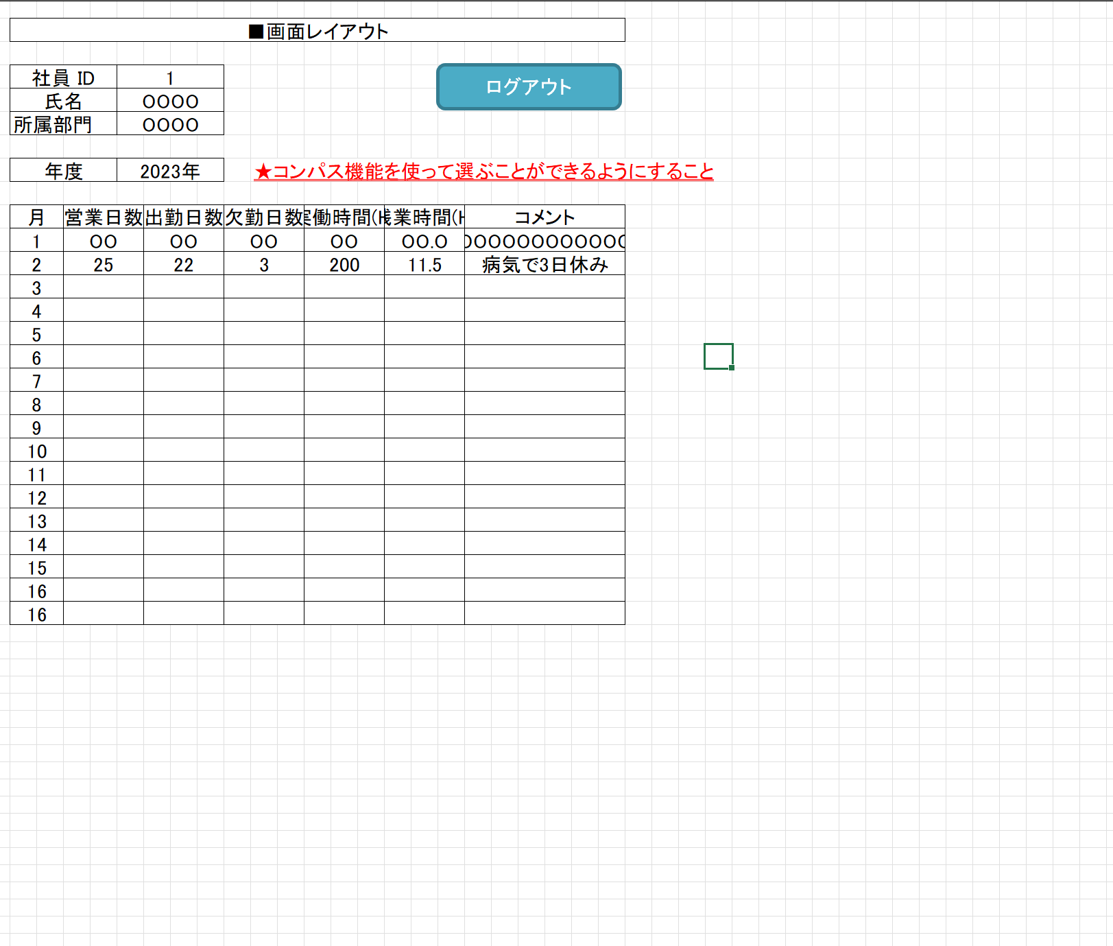
 |  |  |  | ログインボタン |  |  |  | 社員IDをクリック

 |  |  |  |  |  |  |  | 勤怠情報一覧（月別）ボタン押下
メニュー画面

パラメータ一覧
No | 論理名称 |  | 物理名称 |  | I/O | 備考
1 | 社員ID |  |  |  | I
2 | 氏名 |  |  |  | I
3 | 所属部門 |  |  |  | I
4
5
6
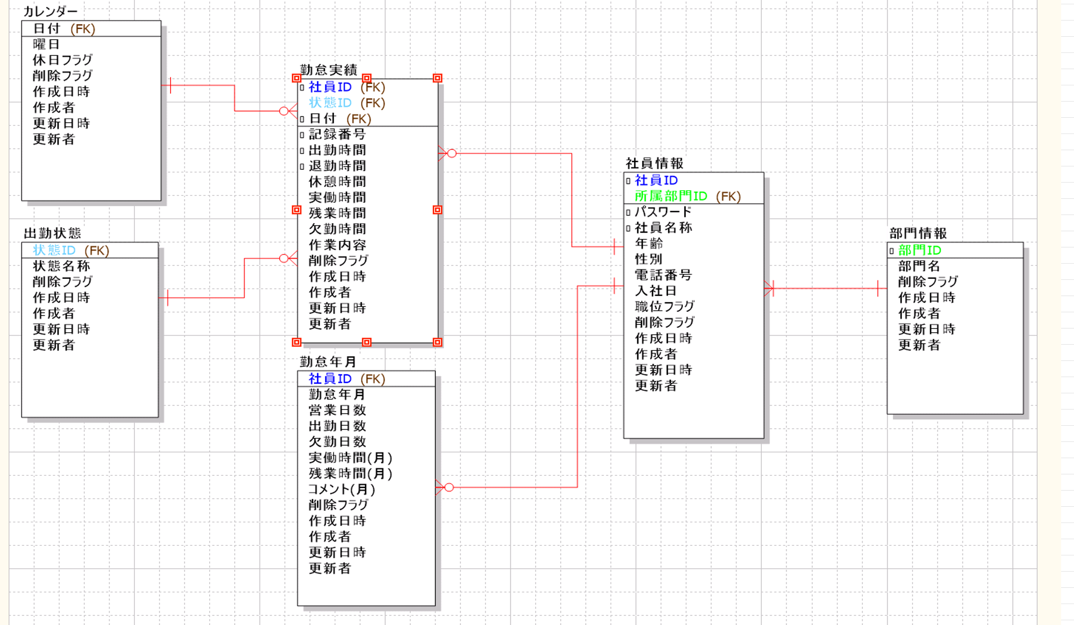
7
8
9
10
11
テーブル一覧
No | 論理名称 |  | 物理名称 |  | I/O | 備考
1 | 勤怠年月 |  | T_ATTENDANCE_YM |  | O
2
3
4
5
6
7
8
9
10
ファイル一覧
No | 論理名称 |  | 物理名称 |  | I/O | 備考
1
2
3
4
5
6
7
8
9

